Sheet1
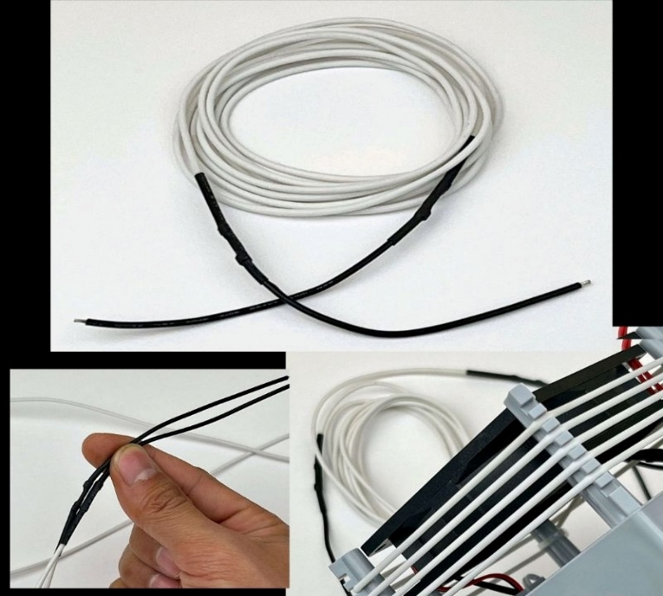
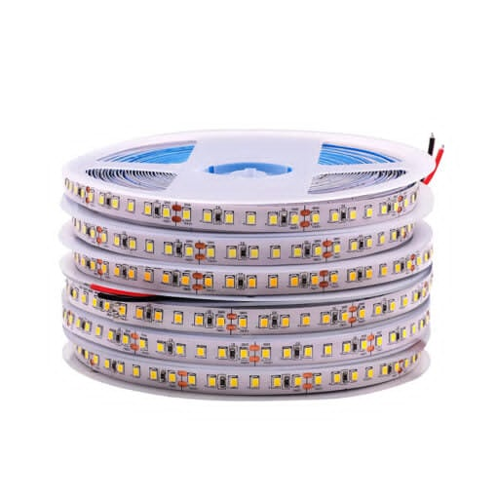
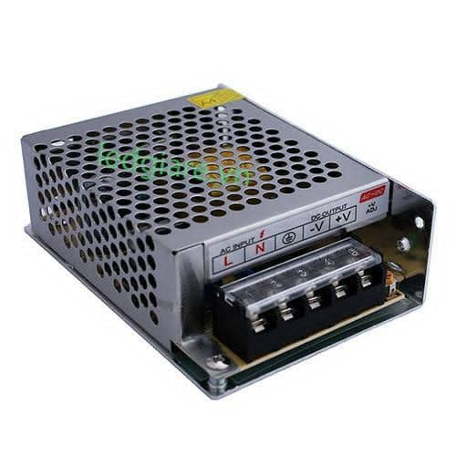
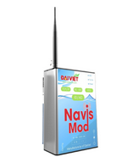
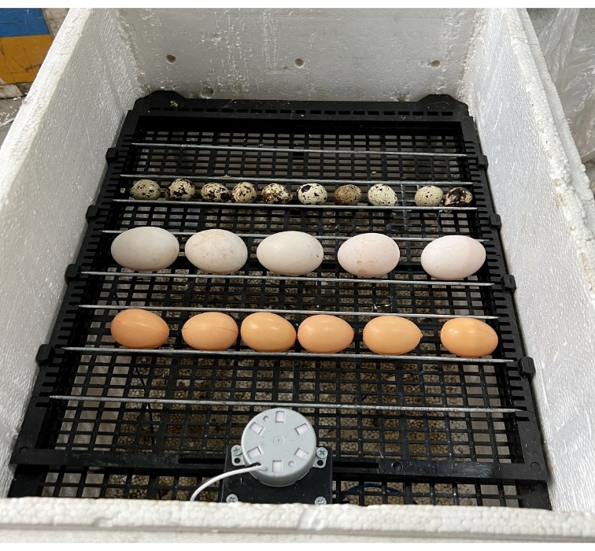
STT | Danh sách thiết bị | Gateway | Khay đảo lăn 35 trứng
1 | Gateway navis mod
2 | PCL ( loại Xinje hoặc Denta )
3 | Cảm biến độ ẩm modbus RS485
4 | Cảm biến nhiệt độ modbus RS485
5 | Dây Carbon tạo nhiệt 50W - 220V
6 | Khay đảo lăn 35 trứng
7 | Relay
8 | Quạt tản nhiệt 12V 8x8cm 0.35A
9 | Công Tắc ON-OFF
10 | Thùng xốp 50x37x35
11 | Bộ điều khiển nhiệt độ
12 | Dải led 12V
13 | Nguồn tổ ong 12V

 | Cảm biến nhiệt độ rs485 | Quạt tản nhiệt 12V 8x8cm 0.35A | Relay
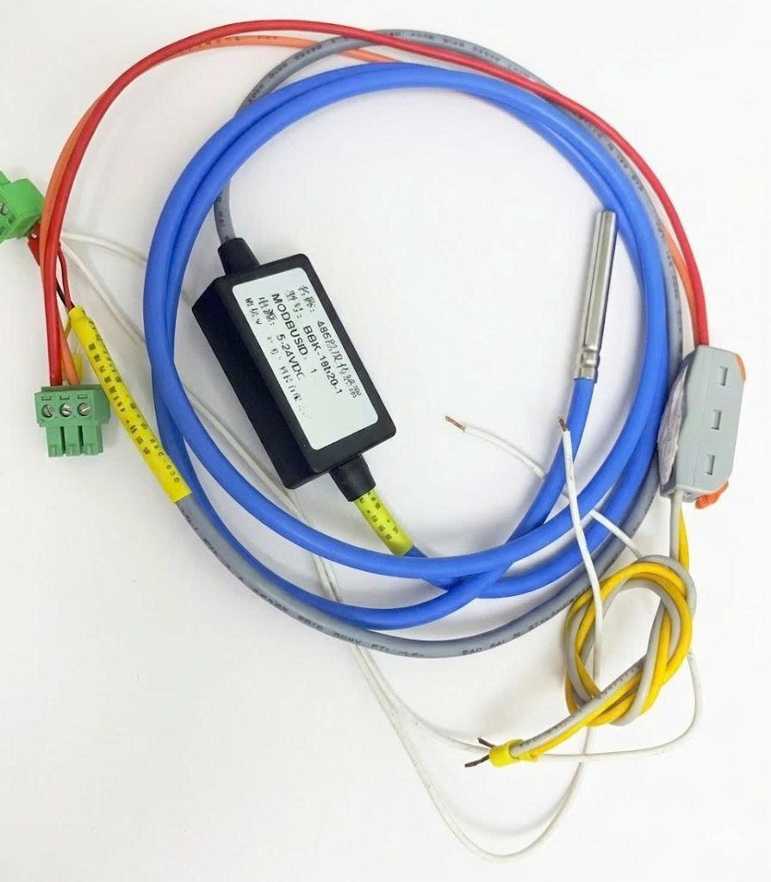
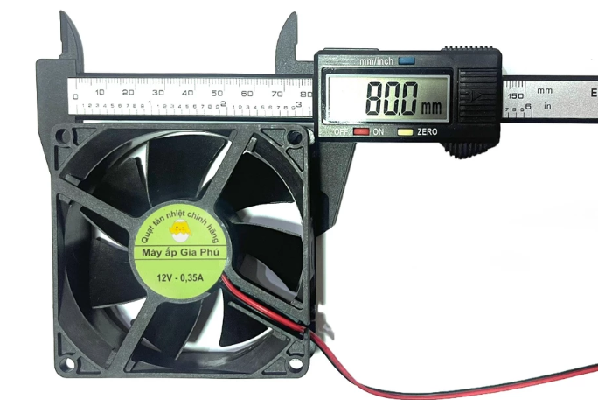
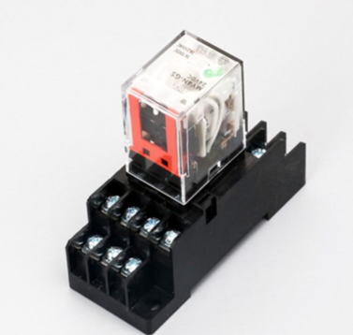

 | Bộ điều khiển nhiệt độ | Công Tắc ON-OFF | Thùng xốp 50x37x35
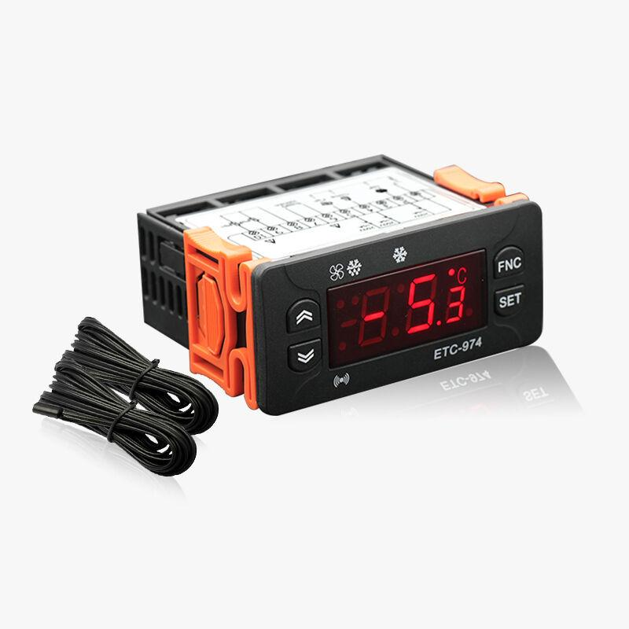
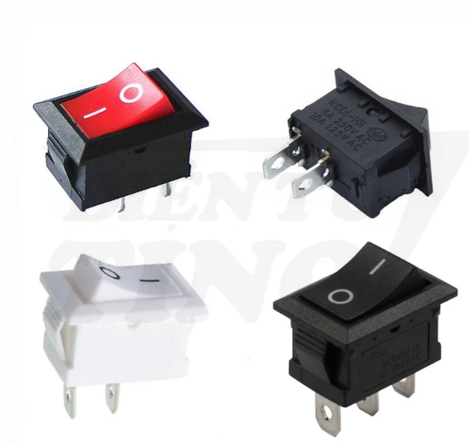


 | Dây Carbon tạo nhiệt 50W - 220V | Dải led 12V | Nguồn tổ ong

